VICTORIA EUGENIA
IMATGE | Num. d'inventari | PAÍS | CIUTAT | CODI PRESTADOR | PRESTADOR | LLOC D'EXPOSICIÓ | SALA | AUTOR/A | OBRA | DATA | DIMENSIONS | TÈCNICA | EMBALATGE | CORREU | OBSERVACIONS
 |  | Espanya | Vilanova i la Geltrú |  | Biblioteca Museu Víctor Balaguer | Palau Victòria Eugènia |  | José Mirabent Gatell (Barcelona, 1831 - 1899) | Dibuixos preparatoris pels esgrafiats de la façana del Museu–Biblioteca Víctor Balaguer | 1881 |  |  | SOFTPACKING | NO
 |  | Espanya | Vilanova i la Geltrú |  | Biblioteca Museu Víctor Balaguer | Palau Victòria Eugènia |  | Jeroni Granell i Mundet (Barcelona, 1834 - 1889) | Plànols del Museu–Biblioteca Víctor Balaguer | 1881 |  | Plànols | SOFTPACKING | NO
 |  | Espanya | Vilanova i la Geltrú |  | Biblioteca Museu Víctor Balaguer | Palau Victòria Eugènia |  | Francesc X. Amérigo i Aparici (Valencia, España, 1842 – Madrid, España, 1912) | Esbós de la inauguració de l'Exposició Nacional de les Illes Filipines | 1887 | 34 x 59,2 cm | Oli sobre tela | SOFTPACKING | NO
 |  | Espanya | Vilanova i la Geltrú |  | Biblioteca Museu Víctor Balaguer | Palau Victòria Eugènia | Cuba | Víctor Patricio Landaluze Uriarte (Bilbao, España, 1830 - La Habana, Cuba, 1889)​​ | Acicalándose para el baile | 1888 | 28,5 x 22,4 cm | Pintura a l'oli sobre tela | SOFTPACKING | NO
 |  | Espanya | Vilanova i la Geltrú |  | Biblioteca Museu Víctor Balaguer | Palau Victòria Eugènia |  | Víctor Patricio Landaluze Uriarte (Bilbao, España, 1830 - La Habana, Cuba, 1889)​​ | Conversación en la calle | 1889 | 28,8 x 22,3 cm | Pintura a l'oli sobre tela | SOFTPACKING | NO
 | 2507 | Espanya | Vilanova i la Geltrú |  | Biblioteca Museu Víctor Balaguer | Palau Victòria Eugènia |  |  | Figura | Últim quart segle XIX | 44x8x8 cm | Escultura tallada de fusta pintada | SOFTPACKING | NO
 | 2526 | Espanya | Vilanova i la Geltrú |  | Biblioteca Museu Víctor Balaguer | Palau Victòria Eugènia |  |  | A-NI-TO | Últim quart segle XIX |  | Escultura tallada de fusta | SOFTPACKING | NO
 | 2530 | Espanya | Vilanova i la Geltrú |  | Biblioteca Museu Víctor Balaguer | Palau Victòria Eugènia |  |  | Figura de fusta col·locada damunt un pedestal que representa un guerrer del poble igorrot. | Últim quart segle XIX | 43x10x9 cm | Escultura tallada de fusta | SOFTPACKING | NO
 | 4136 | Espanya | Vilanova i la Geltrú |  | Biblioteca - Museu Victor Balaguer | Palau Victòria Eugènia |  |  | Forquilla | Últim quart segle XIX | 14,7x2,2x5,8 cm | Escultura tallada de fusta | SOFTPACKING | NO
 | 2510 | Espanya | Vilanova i la Geltrú |  | Biblioteca - Museu Victor Balaguer | Palau Victòria Eugènia |  |  | Forquilla | Últim quart segle XIX | 16,6x2,2x5,8 cm | Escultura tallada de fusta | SOFTPACKING | NO
 | 2663 | Espanya | Vilanova i la Geltrú |  | Biblioteca - Museu Victor Balaguer | Palau Victòria Eugènia |  |  | Figura | Últim quart segle XIX | 58x20x16,8 cm | Escultura tallada de fusta pintada | SOFTPACKING | NO
 | 2662 | Espanya | Vilanova i la Geltrú |  | Biblioteca - Museu Victor Balaguer | Palau Victòria Eugènia |  |  | Figura | Últim quart segle XIX | 61,5x 21x14 cm | Escultura tallada de fusta pintada | SOFTPACKING | NO
 | 2660 | Espanya | Vilanova i la Geltrú |  | Biblioteca - Museu Victor Balaguer | Palau Victòria Eugènia |  |  | Bul-Ul | Últim quart segle XIX | 58x20x15,2 cm | Escultura tallada de fusta pintada | SOFTPACKING | NO
 |  |  |  |  |  | Palau Victòria Eugènia |  | Carlos Pazos (Barcelona, 1949) | Aquí en la tierra como en el infierno. Un guión de Carlos Pazos | 2002 |  | Publicación o láminas
 |  | Espanya | Cardedeu |  | Museu Arxiu Tomas Balvey de Cardedeu | Palau Victòria Eugènia |  | Tomàs Balvey (Cardedeu, 1790 - Barcelona, 1852) | NOTA: “Els meus objectes antics sols tenen interès local. No hi veieu, doncs, un museu d'antiguitats com són els de les ciutats. // Llimpiéu-los, almenys, una vegada cada any.” | Cap a 1900 |  | Targetes de cartolina | SOFTPACKING | NO
 |  | Espanya | Cardedeu |  | Museu Arxiu Tomas Balvey de Cardedeu | Palau Victòria Eugènia |  | Tomàs Balvey (Cardedeu, 1790 - Barcelona, 1852) | NOTA: “Cardedeu, desde que posseeix una Museu i una Biblioteca, ha augmentat de categoria perquè els pobles es valoren avui per les institucions culturals que tenen.” | Cap a 1900 |  | Targetes de cartolina | SOFTPACKING | NO
 |  | Espanya | Cardedeu |  | Museu Arxiu Tomas Balvey de Cardedeu | Palau Victòria Eugènia |  | Tomàs Balvey (Cardedeu, 1790 - Barcelona, 1852) | NOTA: “Els Museus no tan sols instrueixen i delecten l’esprit si no que també ensenyen a respectar les coses i obres dels avant-passats.” | Cap a 1900 |  | Targetes de cartolina | SOFTPACKING | NO
 |  | Espanya | Cardedeu |  | Museu Arxiu Tomas Balvey de Cardedeu | Palau Victòria Eugènia |  | Tomàs Balvey (Cardedeu, 1790 - Barcelona, 1852) | NOTA: “Lladres: No robeu els pergamins perquè no us servirien per res i ningú us els compraria doncs sols tenen valor històric per la població. | Cap a 1900 |  | Targetes de cartolina | SOFTPACKING | NO
 |  | Espanya | Cardedeu |  | Museu Arxiu Tomas Balvey de Cardedeu | Palau Victòria Eugènia |  | Tomàs Balvey (Cardedeu, 1790 - Barcelona, 1852) | NOTA: “El Museu és un exponent de la cultura superior d’un poble.” | Cap a 1900 |  | Targetes de cartolina | SOFTPACKING | NO
 |  | Espanya | Cardedeu |  | Museu Arxiu Tomas Balvey de Cardedeu | Palau Victòria Eugènia |  | Tomàs Balvey (Cardedeu, 1790 - Barcelona, 1852) | NOTA: "Arxiu-Museu-Biblioteca. El que, tenint per dar, no dóna res, es perquè sent la cultura, i, sino la sent, es que no en té." | Cap a 1900 |  | Targetes de cartolina | SOFTPACKING | NO
 |  | Espanya | Cardedeu |  | Museu Arxiu Tomas Balvey de Cardedeu | Palau Victòria Eugènia |  | Tomàs Balvey (Cardedeu, 1790 - Barcelona, 1852) | NOTA: "En el aspecte de l'Art, tot el que té 50 anys d'existència es considerat com antich." |  |  | Targetes de cartolina | SOFTPACKING | NO
 |  | Espanya | Cardedeu |  | Museu Arxiu Tomas Balvey de Cardedeu | Palau Victòria Eugènia |  | Tomàs Balvey (Cardedeu, 1790 - Barcelona, 1852) | NOTA: "No tingueu mai la debilitat de deixar algun objecte del Museu per fer comedia o disfressar-se o per un altre motiu." | Cap a 1900 |  | Targetes de cartolina | SOFTPACKING | NO
 |  | Espanya | Cardedeu |  | Museu Arxiu Tomas Balvey de Cardedeu | Palau Victòria Eugènia |  | Tomàs Balvey (Cardedeu, 1790 - Barcelona, 1852) | NOTA: "Tots els objectes mes o menos antincs que tinc han sigut recollits un a un . Si es féu càrrec del treball que aiò representa i el de colocar-los, segurament que'ls respectareu." | Cap a 1900 |  | Targetes de cartolina | SOFTPACKING | NO
...
IMATGE | Num. d'inventari | PAÍS | CIUTAT | CODI PRESTADOR | PRESTADOR | LLOC D'EXPOSICIÓ
 | MEB 134-208. | Espanya | Barcelona |  | Museu Etnològic i de Cultures del Món | Palau Victòria Eugènia
 | MEB 134-468a,b,c. | Espanya | Barcelona |  | Museu Etnològic i de Cultures del Món | Palau Victòria Eugènia
 | P06278 | Espanya /Canàries | La Orotava, Santa Cruz de Tenerife |  | Museo Nacional del Prado Depositado en el Ayuntamiento La Orotava, Santa Cruz de Tenerife | Palau Victòria Eugènia
 | P006848 | Espanya /Canàries | Las Palmas de Gran Canaria |  | Museo Nacional del Prado Depositado en el Ayuntamiento de Las Palmas de Gran Canaria | Palau Victòria Eugènia
 | P6852 | Espanya /Canàries | Las Palmas de Gran Canaria |  | Museo Nacional del Prado Depositado en el Ayuntamiento de Las Palmas de Gran Canaria | Palau Victòria Eugènia
 | P6855 | Espanya /Canàries | Las Palmas de Gran Canaria |  | Museo Nacional del Prado Depositado en el Ayuntamiento de Las Palmas de Gran Canaria | Palau Victòria Eugènia
 |  | Espanya | Barcelona |  | Fundació Mies van der Rohe | Palau Victòria Eugènia
 |  | França/Espanya | Paris /Madrid | Privat 2 | El Palomar | Palau Victòria Eugènia
 |  | Espanya | Madrid | Privat 3 | Colectivo Ayllú | Palau Victòria Eugènia
 |  | Espanya | Madrid | Privat 4 | Ariella Azoulay | Palau Victòria Eugènia
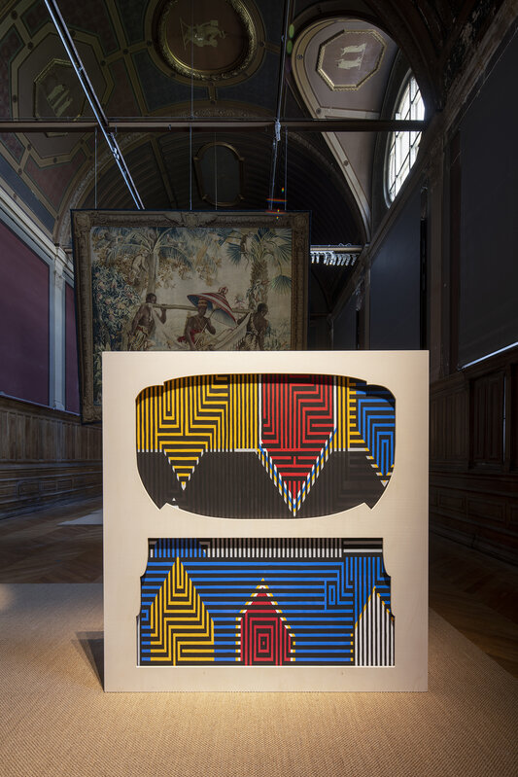 |  | Bèlgica | Brussel·les | Privat 5 | Sammy Baloji | Palau Victòria Eugènia
 |  | Espanya | Barcelona |  | Fundación Francisco Godia | Palau Victòria Eugènia
 |  | Espanya | Barcelona | Privat 6 | Col·lecció Viuda Joan Valentí | Palau Victòria Eugènia
 |  | Espanya | Barcelona | Privat 6 | Col·lecció Viuda Joan Valentí | Palau Victòria Eugènia
 |  | Espanya | Barcelona | Privat 6 | Col·lecció Viuda Joan Valentí
 |  | Espanya | Barcelona |  | Institut del Teatre | Palau Victòria Eugènia
 |  | Espanya | Barcelona |  | Biblioteca Pública Arús | Palau Victòria Eugènia
 | Num. reg. 118.10 | Espanya | Barcelona |  | Arxiu de la Reial Acadèmia de Ciències i Arts de Barcelona | Palau Victòria Eugènia
 |  | Espanya | Barcelona | Privat 7 | Paula García-Masedo | Palau Victòria Eugènia
 |  | Espanya | Barcelona |  | Col·legi d'Arquitectes de Catalunya | Palau Victòria Eugènia
 |  | Espanya | Barcelona |  | Col·legi d'Arquitectes de Catalunya | Palau Victòria Eugènia
...
IMATGE | Num. d'inventari | PAÍS | CIUTAT | CODI PRESTADOR | PRESTADOR | LLOC D'EXPOSICIÓ
 | ATN/LLL/0044/2703 | Espanya | Madrid |  | Fondo Luis Lladó Fábregas, Biblioteca Tomás Navarro, CSIC | Palau Victòria Eugènia
 | ATN/LLL/0044/2704 | Espanya | Madrid |  | Fondo Luis Lladó Fábregas, Biblioteca Tomás Navarro, CSIC | Palau Victòria Eugènia
 | ATN/LLL/0045/2714 | Espanya | Madrid |  | Fondo Luis Lladó Fábregas, Biblioteca Tomás Navarro, CSIC | Palau Victòria Eugènia
 | ATN/LLL/0045/2717 | Espanya | Madrid |  | Fondo Luis Lladó Fábregas, Biblioteca Tomás Navarro, CSIC | Palau Victòria Eugènia
 |  | Espanya | Madrid |  | Archivo General Administración | Palau Victòria Eugènia
 | Signatura topográfica: FOT/767. AFRGF/126 | Espanya | Madrid |  | PR Real Biblioteca, Depósito de la Guerra BNE | Palau Victòria Eugènia
 |  | Espanya | Madrid |  | Filmoteca Española | Palau Victòria Eugènia
 |  | Espanya | Madrid |  | Filmoteca Española | Palau Victòria Eugènia
 |  | Espanya | Madrid |  | Museo Nacional Centro de Arte Reina Sofía | Palau Victòria Eugènia
 |  | Espanya | Madrid |  | Museo Nacional de Antropología | Palau Victòria Eugènia
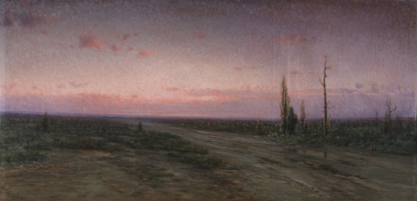 | Nº inv. CX00739 | Espanya | Madrid |  | Colección BBVA España | Palau Victòria Eugènia
 |  | Espanya | Granada |  |  | Palau Victòria Eugènia
 |  | França | Paris | Privat 13 | Colecció particular. Antoine de Galbert | Palau Victòria Eugènia
 |  | França | Larmont | Privat 14 | Colección Particular, Touda Boanani | Palau Victòria Eugènia
 |  | França | Larmont | Privat 14 | Colección Particular, Touda Boanani | Palau Victòria Eugènia
 |  | França | Larmont | Privat 14 | Colección Particular, Touda Boanani | Palau Victòria Eugènia
 |  | França | Larmont | Privat 14 | Colección Particular, Touda Boanani | Palau Victòria Eugènia
 |  | França | Larmont | Privat 14 | Colección Particular, Touda Boanani | Palau Victòria Eugènia
 |  | França | Larmont | Privat 14 | Colección Particular, Touda Boanani | Palau Victòria Eugènia
 |  | França | Larmont | Privat 14 | Colección Particular, Touda Boanani | Palau Victòria Eugènia
 |  | Àustria | Viena | Privat 15 | Colecció particular. Patricia y Marcus Meier | Palau Victòria Eugènia
 |  | Àustria | Viena | Privat 15 | Colecció particular. Patricia y Marcus Meier | Palau Victòria Eugènia
 |  | Àustria | Viena | Privat 15 | Colecció particular. Patricia y Marcus Meier | Palau Victòria Eugènia
 |  | Àustria | Viena | Privat 15 | Colecció particular. Patricia y Marcus Meier | Palau Victòria Eugènia
 |  | Àustria | Viena |  | Colecció Hojda y Nuna Stojka, Ceija Stoika International Fund | Palau Victòria Eugènia
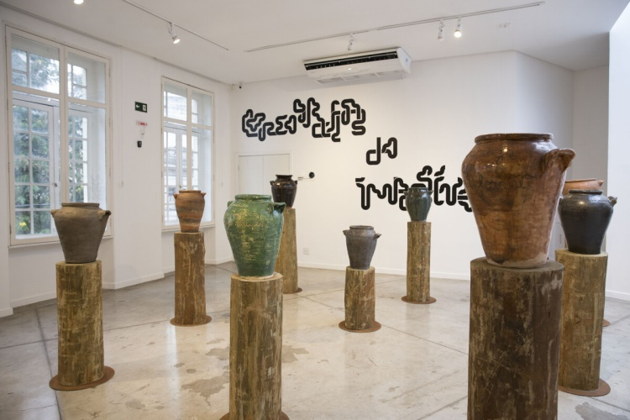 |  | Marroc | Marrakech | Privat 16 | M'Barek Bouhchichi | Palau Victòria Eugènia
 |  | ALEMANYA | Berlin | Privat 17 | Damian Le Bas | Palau Victòria Eugènia
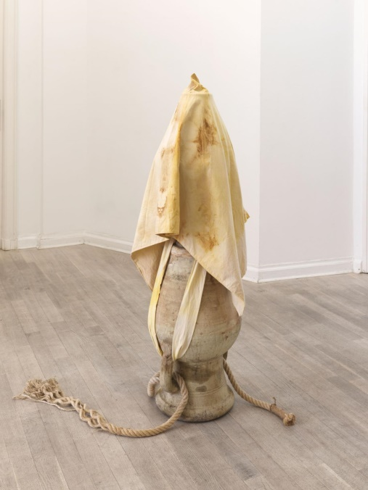 |  | ALEMANYA | Berlin | Privat 18 | Daniel Lie | Palau Victòria Eugènia
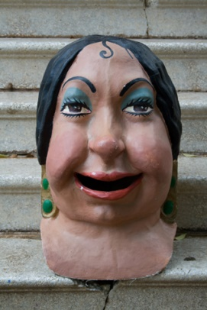 | Num. 0273 | Espanya | Sant Just Desvern | Privat 19 | Centre d'Estudis "Santjustencs" | Palau Victòria Eugènia
 |  | Polonia | Varsòvia | Privat 20 | Malgorzata Mirga-Tas | Palau Victòria Eugènia
 |  | Polonia | Varsòvia | Privat 20 | Malgorzata Mirga-Tas | Palau Victòria Eugènia

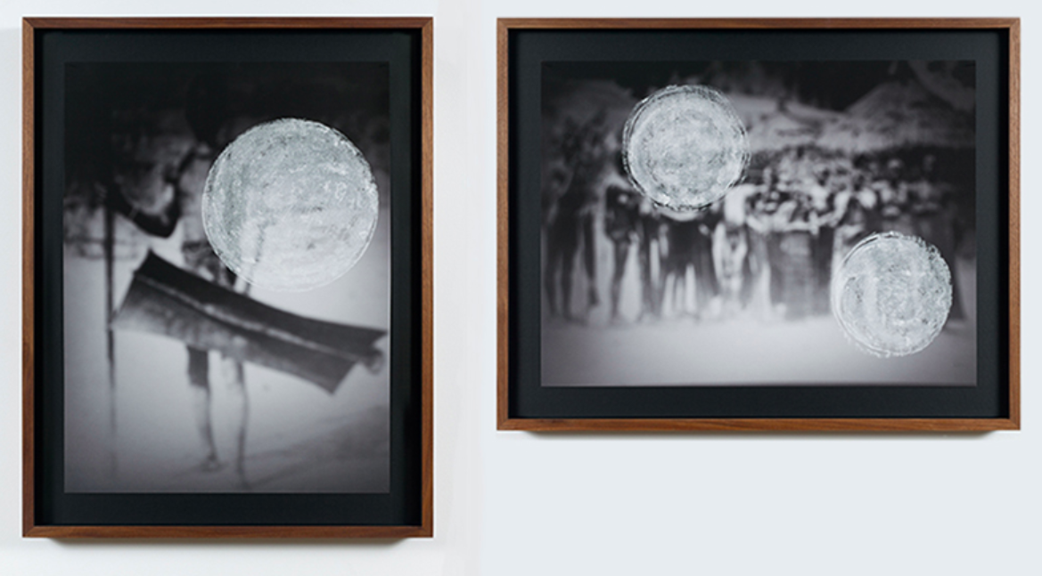 |  | Espanya | Madrid |  | TBA 21 | Palau Moja
 | 25259F | Espanya | Barcelona |  | Museu Marítim de Barcelona | Palau Moja
 | 19775 | Espanya | Barcelona |  | Museu Marítim de Barcelona | Palau Moja
 | 5248 | Espanya | Barcelona |  | Museu Marítim de Barcelona | Palau Moja
 |  | Espanya | Barcelona |  | Museu Marítim de Barcelona | Palau Moja
 | 04740010 04536008 03796001 | Espanya | Barcelona |  | Institut Amatller d'Art Hispànic | Palau Moja
 |  | Espanya | Barcelona |  | Cátedra Gaudí, UPC | Palau Moja
 |  | Espanya | Barcelona |  | Direcció d'Arquitectura Urbana i Patrimoni, Ajuntament de Barcelona | Palau Moja
 |  | Espanya | Barcelona |  | Palau Güell | Palau Moja
 |  | Espanya | Barcelona | Privat 21 | Familia Güell Malet | Palau Moja
 |  | Espanya | Barcelona | Privat 21 | Familia Güell Malet | Palau Moja
...

